ダイハツ
 |  |  |  |  |  |  |  |  | 当該自動車の製造又は輸入の事業を行う者の氏名又は名称 |  |  |  |  |  |  |  |  |  |  |  |  |  | ダイハツ工業株式会社
ガソリン乗用車（軽自動車） |  |  |  |  |  |  |  |  |  |  |  |  |  |  |  |  |  | 目標年度（平成27年度/令和２年度/令和12年度） |  |  |  |  |  | メーカー入力欄
車名 | 通称名 |  |  |  | 原動機 |  | 変速装置の 型式及び変速段数 | 車両重量 （kg） | 乗車定員 （名） | WLTCモード |  |  |  |  | 主要燃費 改善対策 | その他燃費値の異なる要因 |  |  | （参考） | 平成27年度 燃費基準 達成・向上 達成レベル | 令和２年度 燃費基準 達成・向上 達成レベル | 令和12年度 |  | 車両重量 （kg） 1車種のみ または 複数の場合最小 | 車両重量 （kg） 最大 （1車種のみの場合記入不要）
 |  |  |  |  |  |  |  |  |  | 燃費値 （km/L） | 1km走行 における CO2排出量 （g-CO2/km） | 平成27年度 燃費基準値 （km/L） | 令和２年度 燃費基準値 （km/L） | 令和1２年度 燃費基準値 （km/L） |  |  |  |  |  |  |  | 燃費基準 達成・向上 達成レベル | 多段階評価
 |  |  | 型式 | 類別区分番号 | 型式 | 総排気量 （L） |  |  |  |  |  |  |  |  |  | 主要排出 ガス対策 | 駆動 形式 | その他 | 低排出ガス 認定レベル

ダイハツ |  | ミラ イース | 5BA-LA350S | 0001,0002,0004,0006,0007,0008,0009,0010,0011,0012,0013,0014,0015,0016 | KF | 0.658 | CVT (E･LTC) | 650～670 | 4 | 25.0 | 93 | 21.8 | 24.6 | 29.0~29.1 | I,V,EP,B,C | 3W,EGR | F |  | ☆☆☆☆ | 114 | 101 | 85~86 | ★3.5 | 650 | 670
 |  |  | 5BA-LA360S | 0001,0002,0004,0006,0007,0008,0009,0010,0011,0012,0013,0014,0015,0016 | KF | 0.658 | CVT (E･LTC) | 720～740 | 4 | 23.2 | 100 | 21.8 | 24.6 | 28.7~28.8 | I,V,EP,B,C | 3W,EGR | A |  | ☆☆☆☆ | 106 |  | 80 | ★3.0 | 720 | 740
 |  | ムーヴ キャンバス | 5BA-LA850S | 0001,0002 | KF | 0.658 | CVT (E･LTC) | 870～880 | 4 | 22.9 | 101 | 20.8 | 23.7 | 28.0 | I,V,EP,B,C | 3W,EGR | F |  | ☆☆☆☆ | 110 |  | 81 | ★3.0 | 870 | 880
 |  |  | 5BA-LA850S | 0003 | KF | 0.658 | CVT (E･LTC) | 900 | 4 | 22.4 | 104 | 20.8 | 23.7 | 27.9 | I,V,EP,B,C | 3W | F |  | ☆☆☆☆ | 107 |  | 80 | ★3.0 | 900
 |  |  | 5BA-LA850S | 0011,0012 | KF | 0.658 | CVT (E･LTC) | 870～880 | 4 | 20.9 | 111 | 20.8 | 23.7 | 28.0 | V,EP,B,C | 3W,EGR | F |  | ☆☆☆☆ | 100 |  | 74 | ★2.0 | 870 | 880
 |  |  | 5BA-LA850S | 0013 | KF | 0.658 | CVT (E･LTC) | 900 | 4 | 18.7 | 124 | 20.8 | 23.7 | 27.9 | V,EP,B,C | 3W | F |  | ☆☆☆☆ |  |  | 67 | ★1.5 | 900
 |  |  | 5BA-LA860S | 0001,0002 | KF | 0.658 | CVT (E･LTC) | 920～930 | 4 | 21.6 | 107 | 20.8 | 23.7 | 27.7~27.8 | I,V,EP,B,C | 3W,EGR | A |  | ☆☆☆☆ | 103 |  | 77 | ★2.5 | 920 | 930
 |  |  | 5BA-LA860S | 0003 | KF | 0.658 | CVT (E･LTC) | 950 | 4 | 20.9 | 111 | 20.8 | 23.7 | 27.6 | I,V,EP,B,C | 3W | A |  | ☆☆☆☆ | 100 |  | 75 | ★2.5 | 950
 |  |  | 5BA-LA860S | 0011,0012 | KF | 0.658 | CVT (E･LTC) | 920～930 | 4 | 20.0 | 116 | 20.8 | 23.7 | 27.7~27.8 | V,EP,B,C | 3W,EGR | A |  | ☆☆☆☆ |  |  | 71~72 | ★2.0 | 920 | 930
 |  |  | 5BA-LA860S | 0013 | KF | 0.658 | CVT (E･LTC) | 950 | 4 | 18.2 | 128 | 20.8 | 23.7 | 27.6 | V,EP,B,C | 3W | A |  | ☆☆☆☆ |  |  | 65 | ★1.5 | 950
 |  | タント | 5BA-LA650S | 0001,0002,0003,0004,0005 | KF | 0.658 | CVT (E･LTC) | 910～970 | 4 | 20.2 | 115 | 20.8 | 23.7 | 27.5~27.8 | I,V,EP,B,C | 3W | F |  | ☆☆☆☆ |  |  | 72~73 | ★2.0 | 910 | 970
 |  |  | 5BA-LA650S | 0011,0012,0013,0014 | KF | 0.658 | CVT (E･LTC) | 920～930 | 4 | 20.0 | 116 | 20.8 | 23.7 | 27.7~27.8 | I,V,EP,B,C | 3W | F |  | ☆☆☆☆ |  |  | 71~72 | ★2.0 | 920 | 930
 |  |  | 5BA-LA650S | 0015,0016 | KF | 0.658 | CVT (E･LTC) | 980 | 4 | 20.0 | 116 | 20.5 | 23.4 | 27.4 | I,V,EP,B,C | 3W | F |  | ☆☆☆☆ |  |  | 72 | ★2.0 | 980
 |  |  | 5BA-LA650S | 0101,0102,0103 | KF | 0.658 | CVT (E･LTC) | 880～910 | 4 | 22.7 | 102 | 20.8 | 23.7 | 27.8~28.0 | I,V,EP,B,C | 3W,EGR | F |  | ☆☆☆☆ | 109 |  | 81 | ★3.0 | 880 | 910
 |  |  | 5BA-LA650S | 0106,0107,0110,0111,0114,0115,0116 | KF | 0.658 | CVT (E･LTC) | 920～960 | 4 | 21.9 | 106 | 20.8 | 23.7 | 27.6~27.8 | I,V,EP,B,C | 3W,EGR | F |  | ☆☆☆☆ | 105 |  | 78~79 | ★2.5 | 920 | 960
 |  |  | 5BA-LA650S | 0104,0105,108,109 | KF | 0.658 | CVT (E･LTC) | 920～930 | 4 | 21.2 | 110 | 20.8 | 23.7 | 27.7~27.8 | I,V,EP,B,C | 3W | F |  | ☆☆☆☆ | 101 |  | 76 | ★2.5 | 920 | 930
 |  |  | 5BA-LA650S | 0112,0113 | KF | 0.658 | CVT (E･LTC) | 940 | 4 | 20.6 | 113 | 20.8 | 23.7 | 27.7 | I,V,EP,B,C | 3W | F |  | ☆☆☆☆ |  |  | 74 | ★2.0 | 940
 |  |  | 5BA-LA650S | 0117,0118 | KF | 0.658 | CVT (E･LTC) | 980 | 4 | 20.6 | 113 | 20.5 | 23.4 | 27.4 | I,V,EP,B,C | 3W | F |  | ☆☆☆☆ | 100 |  | 75 | ★2.5 | 980
 |  |  | 5BA-LA650S | 0121,0122,0123,0126,0127,0130,0131,0134,0135,0136 | KF | 0.658 | CVT (E･LTC) | 880～960 | 4 | 20.1 | 116 | 20.8 | 23.7 | 27.6~28.0 | V,EP,B,C | 3W,EGR | F |  | ☆☆☆☆ |  |  | 71~72 | ★2.0 | 880 | 960
 |  |  | 5BA-LA650S | 0124,0125,0128,0129,0132,0133 | KF | 0.658 | CVT (E･LTC) | 920～940 | 4 | 18.7 | 124 | 20.8 | 23.7 | 27.7~27.8 | V,EP,B,C | 3W | F |  | ☆☆☆☆ |  |  | 67 | ★1.5 | 920 | 940
 |  |  | 5BA-LA650S | 0137,0138 | KF | 0.658 | CVT (E･LTC) | 980 | 4 | 18.7 | 124 | 20.5 | 23.4 | 27.4 | V,EP,B,C | 3W | F |  | ☆☆☆☆ |  |  | 68 | ★1.5 | 980
 |  |  | 5BA-LA660S | 0001,0002,0011,0012 | KF | 0.658 | CVT (E･LTC) | 960～970 | 4 | 18.8 | 123 | 20.8 | 23.7 | 27.5~27.6 | I,V,EP,B,C | 3W | A |  | ☆☆☆☆ |  |  | 68 | ★1.5 | 960 | 970
 |  |  | 5BA-LA660S | 0013,0014 | KF | 0.658 | CVT (E･LTC) | 980 | 4 | 18.8 | 123 | 20.5 | 23.4 | 27.4 | I,V,EP,B,C | 3W | A |  | ☆☆☆☆ |  |  | 68 | ★1.5 | 980
 |  |  | 5BA-LA660S | 0101,0102,0103,0106,0107,0110.0111 | KF | 0.658 | CVT (E･LTC) | 930～970 | 4 | 21.4 | 108 | 20.8 | 23.7 | 27.5~27.7 | I,V,EP,B,C | 3W,EGR | A |  | ☆☆☆☆ | 102 |  | 77 | ★2.5 | 930 | 970
 |  |  | 5BA-LA660S | 0104,0105 | KF | 0.658 | CVT (E･LTC) | 970 | 4 | 19.6 | 118 | 20.8 | 23.7 | 27.5 | I,V,EP,B,C | 3W | A |  | ☆☆☆☆ |  |  | 71 | ★2.0 | 970
 |  |  | 5BA-LA660S | 108,109,0112,0113 | KF | 0.658 | CVT (E･LTC) | 980～990 | 4 | 19.6 | 118 | 20.5 | 23.4 | 27.4 | I,V,EP,B,C | 3W | A |  | ☆☆☆☆ |  |  | 71 | ★2.0 | 980 | 990
 |  |  | 5BA-LA660S | 0121,0122,0123,0126,0127,0130.0131 | KF | 0.658 | CVT (E･LTC) | 930～970 | 4 | 19.6 | 118 | 20.8 | 23.7 | 27.5~27.7 | V,EP,B,C | 3W,EGR | A |  | ☆☆☆☆ |  |  | 70~71 | ★2.0 | 930 | 970
 |  |  | 5BA-LA660S | 0124,0125 | KF | 0.658 | CVT (E･LTC) | 970 | 4 | 18.2 | 128 | 20.8 | 23.7 | 27.5 | V,EP,B,C | 3W | A |  | ☆☆☆☆ |  |  | 66 | ★1.5 | 970
 |  |  | 5BA-LA660S | 0128,0129,0132,0133 | KF | 0.658 | CVT (E･LTC) | 980～990 | 4 | 18.2 | 128 | 20.5 | 23.4 | 27.4 | V,EP,B,C | 3W | A |  | ☆☆☆☆ |  |  | 66 | ★1.5 | 980 | 990
 |  | コペン | 3BA-LA400K | 0001,0003,0005,0007 | KF | 0.658 | 5MT | 850 | 2 | 18.6 | 125 | 21.0 | 24.5 | 28.1 | V,EP,B | 3W | F |  |  |  |  | 66 | ★1.5 | 850
 |  |  | 3BA-LA400K | 0002,0004,0006,0008 | KF | 0.658 | CVT (E･LTC) | 870 | 2 | 19.2 | 121 | 20.8 | 23.7 | 28.0 | I,V,EP,B,C | 3W | F |  |  |  |  | 68 | ★1.5 | 870
 |  | タフト | 5BA-LA900S | 0012,0013 | KF | 0.658 | CVT (E･LTC) | 830 | 4 | 21.4 | 108 | 21.0 | 24.5 | 28.2 | I,V,EP,B,C | 3W,EGR | F |  | ☆☆☆☆ | 101 |  | 75 | ★2.5 | 830
 |  |  | 5BA-LA900S | 0001,0011,0014,0015 | KF | 0.658 | CVT (E･LTC) | 840 | 4 | 21.3 | 109 | 21.0 | 24.5 | 28.2 | I,V,EP,B,C | 3W | F |  | ☆☆☆☆ | 101 |  | 75 | ★2.5 | 840
 |  |  | 5BA-LA900S | 0016,0017 | KF | 0.658 | CVT (E･LTC) | 830 | 4 | 19.8 | 117 | 21.0 | 24.5 | 28.2 | V,EP,B,C | 3W,EGR | F |  | ☆☆☆☆ |  |  | 70 | ★2.0 | 830
 |  |  | 5BA-LA900S | 0018,0019 | KF | 0.658 | CVT (E･LTC) | 840 | 4 | 18.7 | 124 | 21.0 | 24.5 | 28.2 | V,EP,B,C | 3W | F |  | ☆☆☆☆ |  |  | 66 | ★1.5 | 840
 |  |  | 5BA-LA910S | 0012,0013 | KF | 0.658 | CVT (E･LTC) | 880 | 4 | 21.1 | 110 | 20.8 | 23.7 | 28.0 | I,V,EP,B,C | 3W,EGR | A |  | ☆☆☆☆ | 101 |  | 75 | ★2.5 | 880
 |  |  | 5BA-LA910S | 0001,0011,0014,0015 | KF | 0.658 | CVT (E･LTC) | 890 | 4 | 21.1 | 110 | 20.8 | 23.7 | 27.9 | I,V,EP,B,C | 3W | A |  | ☆☆☆☆ | 101 |  | 75 | ★2.5 | 890
 |  |  | 5BA-LA910S | 0016,0017 | KF | 0.658 | CVT (E･LTC) | 880 | 4 | 19.4 | 120 | 20.8 | 23.7 | 28.0 | V,EP,B,C | 3W,EGR | A |  | ☆☆☆☆ |  |  | 69 | ★1.5 | 880
 |  |  | 5BA-LA910S | 0018,0019 | KF | 0.658 | CVT (E･LTC) | 890 | 4 | 18.2 | 128 | 20.8 | 23.7 | 27.9 | V,EP,B,C | 3W | A |  | ☆☆☆☆ |  |  | 65 | ★1.5 | 890

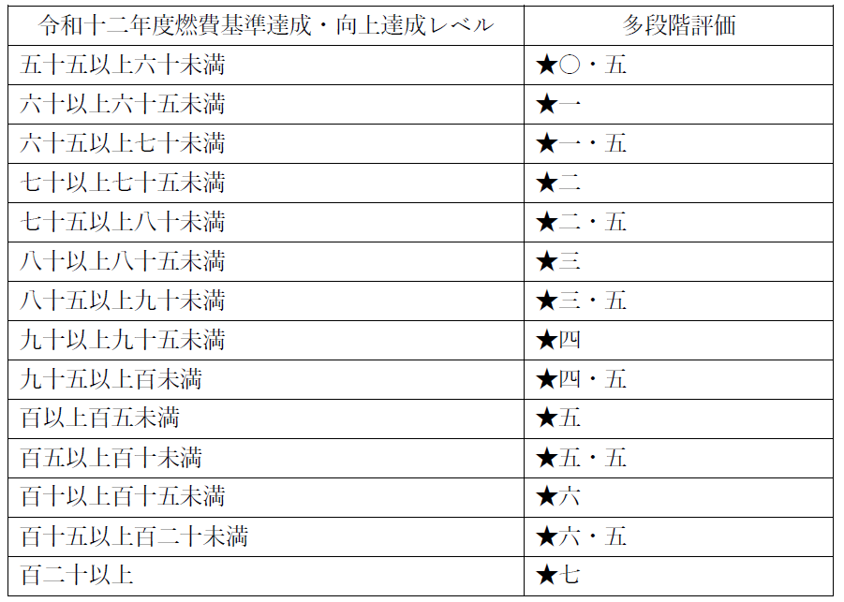
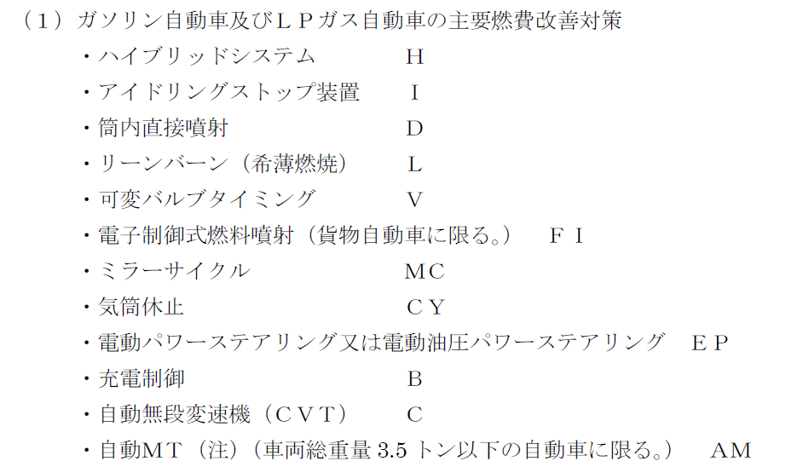
 | ＜記入要領＞
 | １．WLTC燃費値欄及びCO2排出量の文字ポイントは10ポイント、それ以外は8ポイントで記入。
 | ２．一つの通称名に複数の型式がある場合は、通称名は大枠に一つ記入。
 | ３．「CO2排出量」については既に計算式が入力されているため、入力は不要。欄を追加する場合はセルの内容をコピーする。
 | ４．OEM生産車については、通称名の前に※印及び番号を付記し、表の外にOEM製造事業者名を記載する。
 | ５．「その他」について、以下に留意し記載する。
 | ①燃費の異なる要因と関係のない事項は記入しない。
 | ②製造事業者等独自の固有名詞の使用は極力避け、一般的な用語を使用する。適当な一般用語がない場合は、欄外に固有名詞の用語説明を付す。

